상품제안서
CH013 더바디 고급 피트니스 미끄러짐 방지 고밀도 요가매트 | 상품코드: F24376

 |  |  |  |  |  |  | 02-412-0044 | www.easy1.co.kr
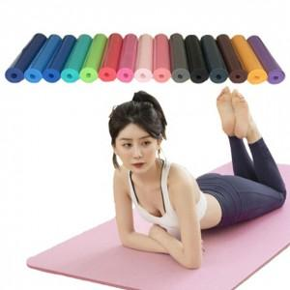

【상세/제작정보】

【인쇄/포장옵션】 | / 포장불가능

【공급단가】 | 수량 | 100~ | 300~ | 500~ | 1,000~ | 3,000~
*VAT별도 | 단가 | 8,450원 | 8,320원 | 8,120원 | 7,800원 | 7,470원

【상품 URL】 | https://dev.easy1.co.kr:443/src/goods_detail.php?gdno=24376

